申請書
 | 記載例１

番号がある場合は記入する。
別記第３号様式（第６条関係）
 |  |  |  |  | 〇〇第〇〇号
 |  |  |  |  | 令和〇〇年〇〇月〇〇日

熊本県知事 〇〇 〇〇 様

団体印は不要です。
 |  | 住所 | 〒８６２－８５７０
 |  |  | 熊本市中央区水前寺６丁目１８－１

 |  | 氏名 | くまもと森林づくりの会
ふりがなを記載する
 |  |  | 会長 熊本 太郎 | 印

令和〇〇年度未来につなぐ森づくり事業補助金交付申請書

令和〇〇年度において、下記のとおり未来につなぐ森づくり事業を実施したいので、
金３１５，０００円を交付されるよう熊本県補助金等交付規則第３条及び熊本県農林水
産業振興補助金等交付要項第６条の規定により関係書類を添えて申請します。
記
１ 事業の目的
２ 事業の内容及び経費の配分
３ 交付を受けようとする補助金等の額及び補助金等の額の算出基礎

予算書
 |  | 記載例２
実績報告の場合は、「収支精算書」と記載する。

別記第４号様式（第６条・１３条関係）

実績報告の場合は、「精算額」と記載する。
収支予算書

１ 収入の部
区 分 | 予算額（円） |  | 備 考

県補助金
 | 315,000
市町村費

そ の 他

計
 | 315,000

２ 支出の部
区 分 | 予算額（円） |  | 備 考

材料購入費
 | 70,000
委託費
 | 100,000
保険料
 | 5,000
借上費
 | 70,000
報償費
 | 10,000
通信連絡費
 | 5,000
諸費
 | 40,000
看板代
 | 15,000
計
 | 315,000

①計画変更の場合
変更前を下段に、変更後を上段に記載する。
②実績報告の場合
計画（変更計画）を下段に、実績を上段に記載する。

内訳表
実績報告の場合は「活動予定日」を「活動日」、「参加予定人数」を「参加人数」、「活動概要」を「活動実績」に改め、記載する。なお、補助対象となるのは、交付決定日以降の活動となるので留意する。
屋外で実施する場合には予備日を記載する。
記載例４

別記第１号様式の付表１ 事業計画内訳表
区分 | 補助対象活動 | 事業費区分 |  | 事業費 | 事業費内訳（円） |  | 備 考
 |  |  |  | （円） | 補助金 | 自己資金
１県民みんなによる | 植樹 |  |  |  |  |  | 1 活動予定日：
森づくり活動の支援 | （伐竹、除地、地 | 材料購入費 | 苗木、支柱、麻紐 | 70,000 | 70,000 | 0 |  | 令和○○年○○月○○日（予備日：○○月○○日）
 | 拵えを含む） |  |  |  |  |  | 2 活動箇所：
(1)団体等による | 面積 0.1ha | 委託費 | 伐竹、除伐、地拵え | 100,000 | 100,000 | 0 |  | 熊本市北区龍田2丁目「立田山」
森づくり |  |  |  |  |  |  | 3 参加予定人数：
 |  | 保険料 | 傷害保険 | 5,000 | 5,000 | 0 |  | ○○○名（会員○○名、会員外○○○名）
活動名及び活動面積を記載する。
 |  |  |  |  |  |  | 4 活動概要
 |  | 借上費 | ｸﾞﾗｯﾌﾟﾙ、木材粉砕機 | 70,000 | 70,000 | 0

 |  | 報償費 | 植栽指導 | 10,000 | 10,000 | 0
活動内容を簡潔に記載する。
 |  | 通信連絡費 | ハガキ | 5,000 | 5,000 | 0

 |  | 諸費 | 筆記具、用紙、ｱﾙﾊﾞｲﾄ賃金 | 40,000 | 40,000 | 0

 |  | 看板代 | 標柱 | 15,000 | 15,000 | 0

要領別表5-1の事業費区分から記載する。
購入した物等を記載する。

①計画変更の場合
変更前を下段に、変更後を上段に記載する。
②実績報告の場合
計画（変更計画）を下段に、実績を上段に記載する。

計 |  |  |  | 315,000 | 315,000 | 0

明細表
 |  |  | 記載例５
実績報告の場合は、「事業実績内訳明細表」と記載する。

別記第１号様式の付表４

事業計画内訳明細表

事業費区分 | 規格等 | 数量 |  | 単位 | 単価 | 金額 | 備 考
 |  |  |  |  | （円） | （円）

材料購入費 | 苗木（ｺﾝﾃﾅ苗、H=60cm以上） | 100 |  | 本 | 200 | 20,000 | クヌギ

〃 | 苗木（ｺﾝﾃﾅ苗、H=60cm以上） | 200 |  | 本 | 200 | 40,000 | ヤマモモ

〃 | 支柱（竹、L=1.2m） | 300 |  | 本 | 30 | 9,000

〃 | 麻紐（30ｍ巻） | 2 |  | 巻 | 500 | 1,000

委託費 | 伐竹、除伐、地拵え | 1 |  | 式 | 100,000 | 100,000 | 委託先：○○森林組合

保険料 | 傷害保険 | 100 |  | 人 | 50 | 5,000

借上費 | ｸﾞﾗｯﾌﾟﾙ 0.16m3 | 1 |  | 台 | 20,000 | 20,000 | 運搬・搬送費込み

〃 | 木材粉砕機 GS281D | 1 |  | 台 | 50,000 | 50,000 | ﾚﾝﾀﾙ代・運搬費・ｵﾍﾟﾚｰﾀ費用込み

報償費 | 植栽指導 | 2 |  | 人 | 5,000 | 10,000 | ○○林研会員

通信連絡費 | ハガキ | 100 |  | 人 | 50 | 5,000

諸費 | 筆記具 | 100 |  | 人 | 100 | 10,000

〃 | 用紙代（500枚入り） | 5 |  | 包 | 2,000 | 10,000

〃 | アルバイト賃金 | 40 |  | 時間 | 500 | 20,000 | 別記第１号様式の付表７のとおり

看板代 |  | 1 |  | 基 | 15,000 | 15,000

変更及び実績の場合に、二段書きを要する旨の記載がなかったのでコメントを追加。

①計画変更の場合
変更前を下段に、変更後を上段に記載する。
②実績報告の場合
計画（変更計画）を下段に、実績を上段に記載する。

合計 |  |  |  |  |  | 315,000

現地写真
 | 記載例６

現地状況写真

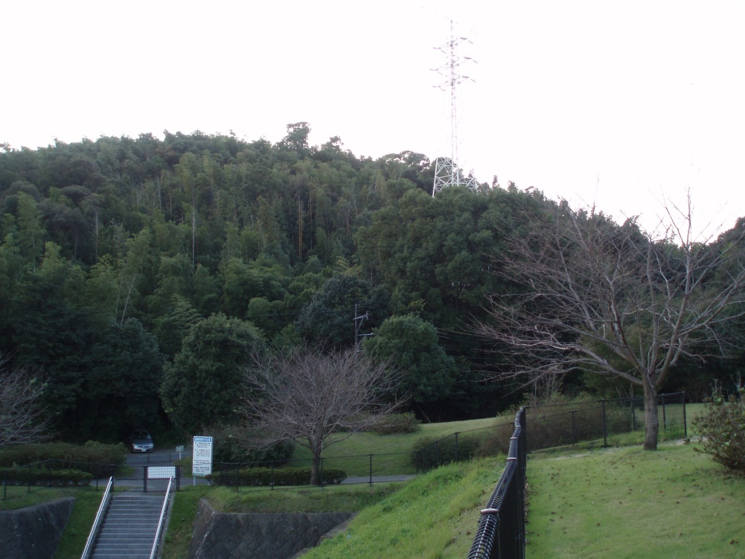
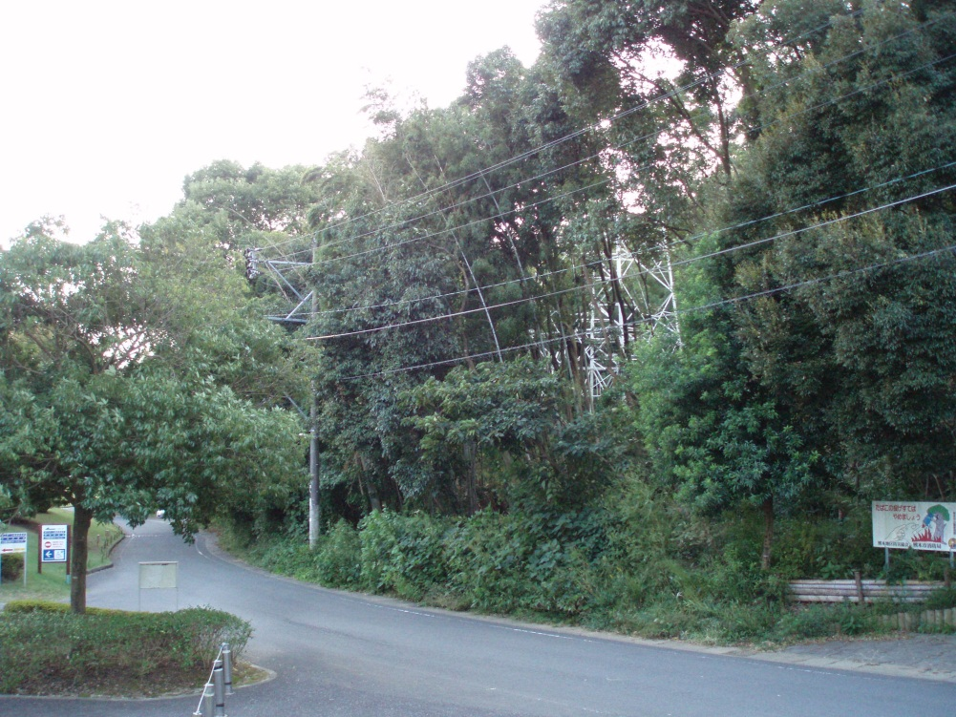

本年度実施予定地

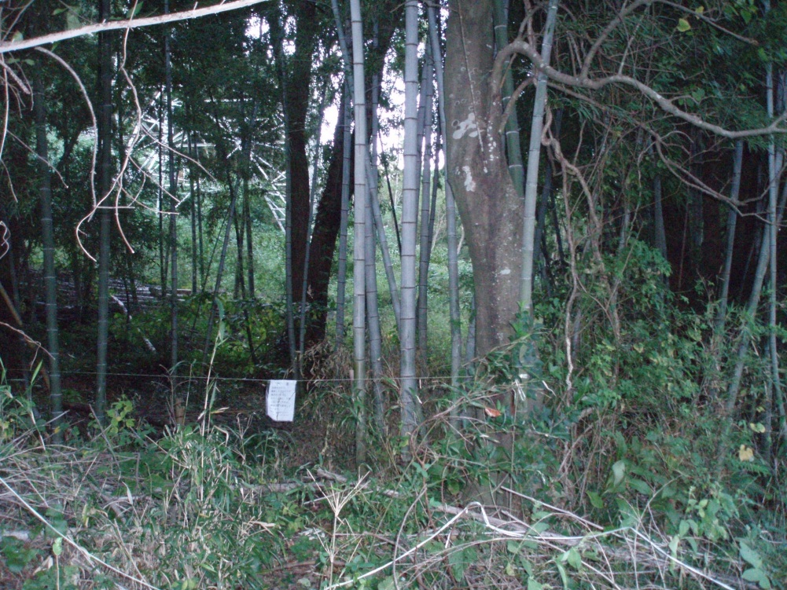
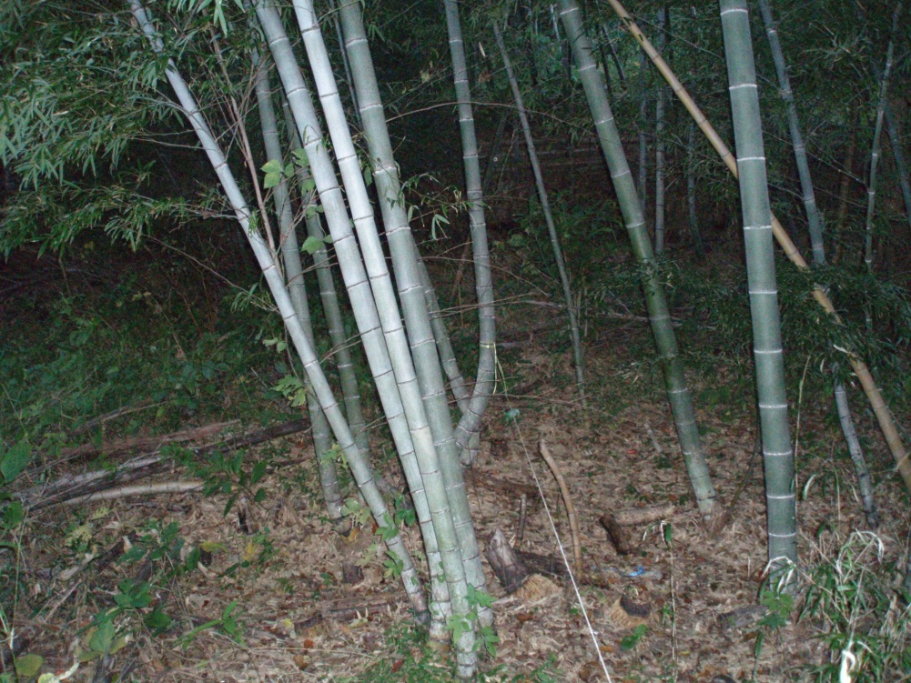

実績写真
 | 記載例７

施工前 |  | 施工前
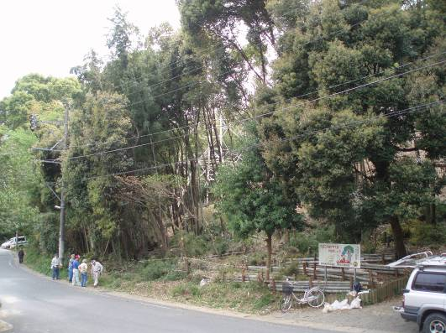

委託分施工中 |  | 委託分施工中
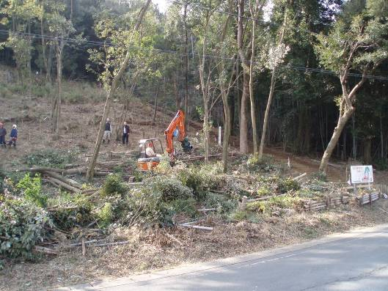
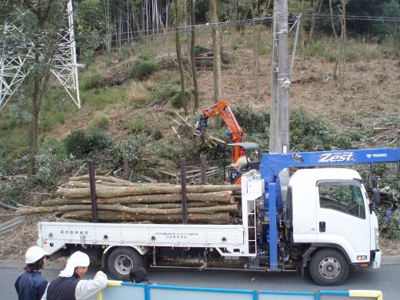

委託分完了 |  | 竹・木材粉砕機による粉砕
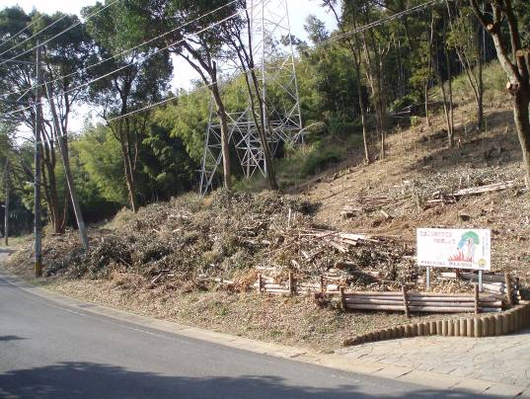
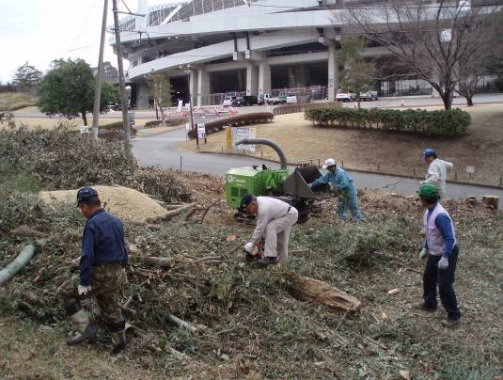

竹・木材粉砕機による粉砕 |  | 竹・木材粉砕機による粉砕
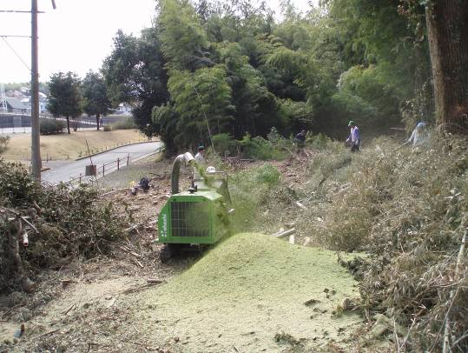
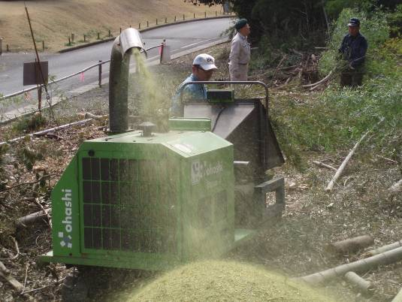

植栽状況 |  | 植栽状況
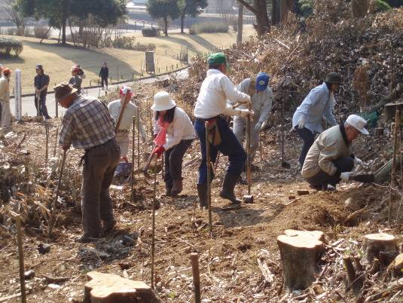
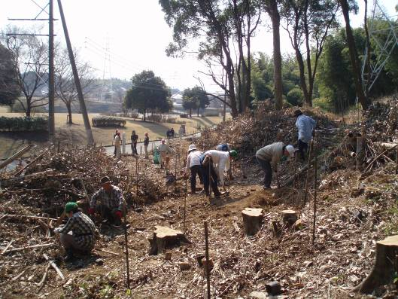

植栽状況 |  | 植栽状況
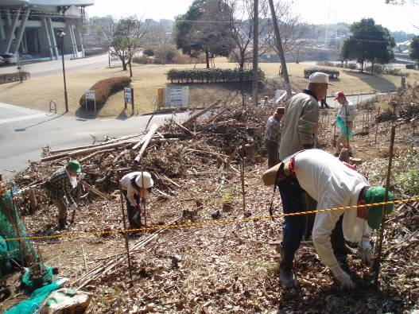
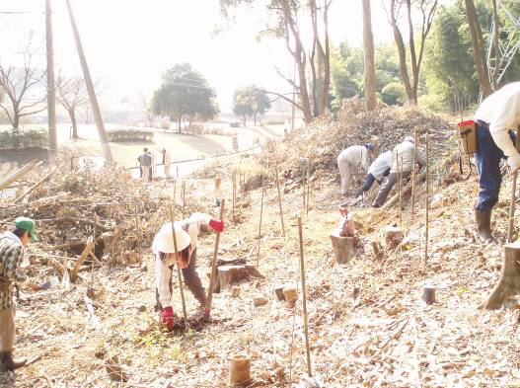

完了写真 |  | 完了写真
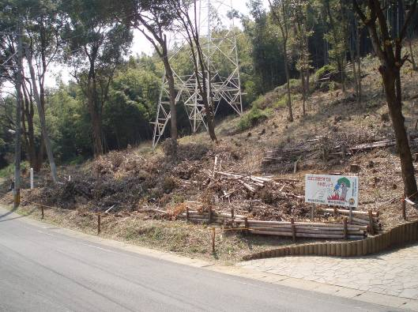
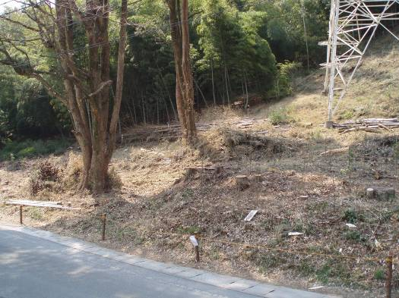

完了写真 |  | 完了写真
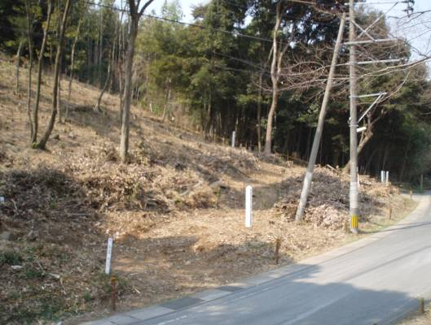
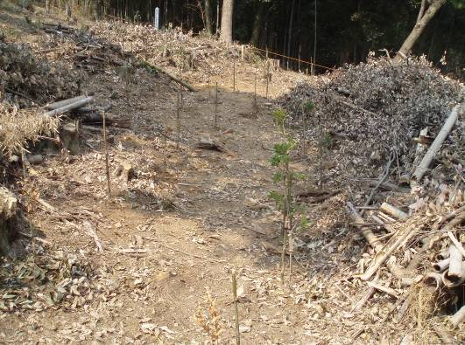

完了写真 |  | 完了写真
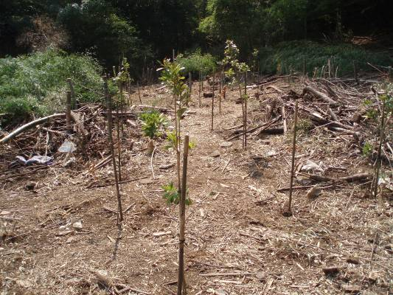
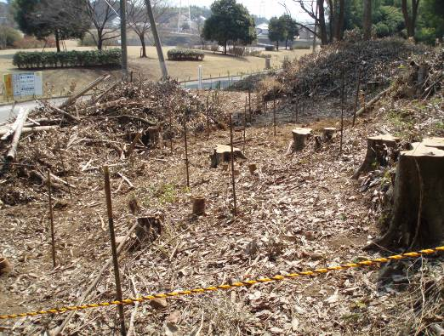

（材料購入）
苗木 |  | 苗木
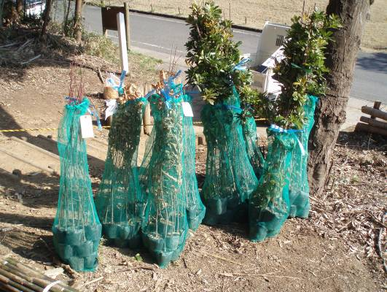
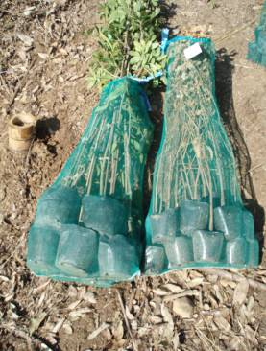
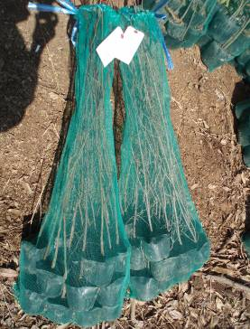

支柱
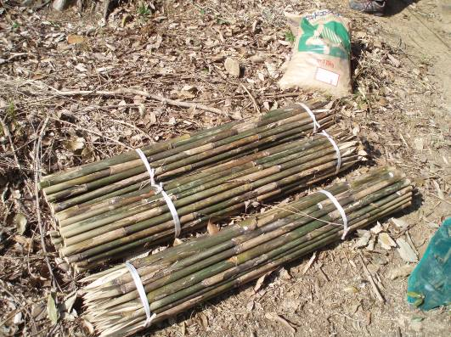

麻紐、針金 |  | ロープ
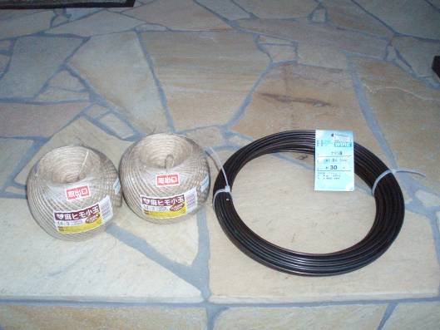
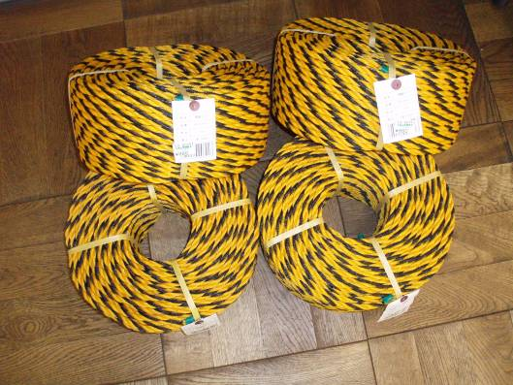

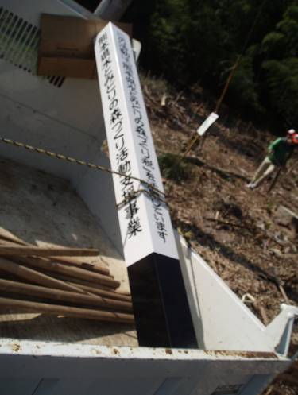
木製看板 |  | 木製看板
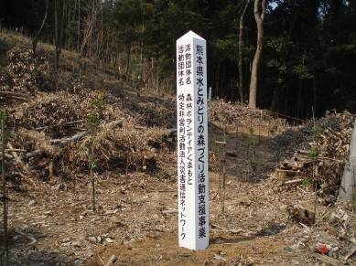

肥料 |  | 皮手袋
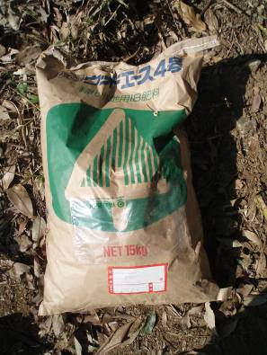
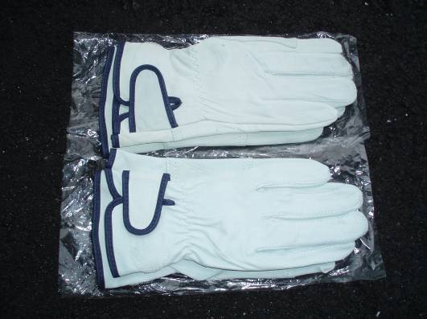

インク |  | 手袋
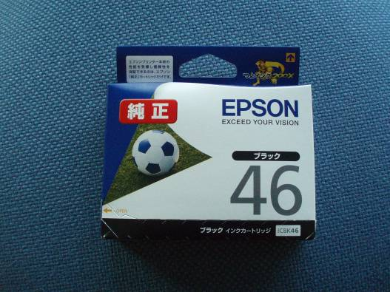
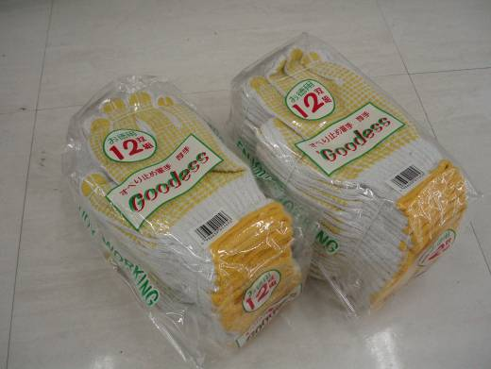

交付請求
 |  |  |  | 記載例８

別記第１３号様式（第１５条関係）

令和〇〇年度未来につなぐ森づくり事業補助金交付請求書

令和〇〇年〇〇月○○日付け森保第〇〇号で確定の通知がありました令和〇〇年度未
来につなぐ森づくり事業補助金として、下記の金額を交付されるよう熊本県補助金等交
付規則第１６条の規定により請求します。

記

請求額 金３１５，０００円

 |  |  |  |  |  |  |  |  | （市町村の場合は記入不要）
 |  |  |  |  |  | 金融機関名 |  | ○○銀行 〇〇支店

 |  |  |  |  |  | 預金種目 |  | 普通
 |  |  |  | 口 座
 |  |  |  | 振替払 |  | 口座番号 |  | ○○○○○○○

 |  |  |  |  |  | 口座名義 |  | くまもと森林づくりの会
 |  |  |  |  |  |  |  | 会長 熊本 太郎

 | 令和〇〇年〇〇月○○日

 |  |  |  | 住所 | 熊本市中央区水前寺６丁目１８－１

 |  |  |  | 氏名 | くまもと森林づくりの会

 |  |  |  |  | 会長 熊本 太郎
押印しない時は、下記の欄に記載が必要となる。
申請者名と口座名義が違う場合は、別途「委任状」が必要となる。

 |  | 熊本県知事 〇〇 〇〇 様

 | 書類の提出方法 |  | 紙 ・ 電子メール ・ ファクシミリ
 | 書類発行責任者氏名 |  |  |  |  |  | 電話番号
 | 担当者氏名 |  |  |  |  |  | 電話番号

概算払請求
 |  |  |  |  | 記載例９

別記第１４号様式（第１５条関係）

令和〇〇年度未来につなぐ森づくり事業補助金概算払請求書

令和〇〇年〇〇月○○日付け森保第〇〇号で交付決定の通知がありました令和〇〇年度未
来につなぐ森づくり事業補助金のうち、下記の金額を交付されるよう熊本県補助金交付規則
第１６条及び熊本県農林水産業振興補助金等交付要項第１５条の規定により、関係書類を添
えて請求します。
記

請求額 金３１５，０００円

 |  |  |  |  |  |  |  |  |  |  |  | （市町村の場合は記入不要）
 |  |  |  |  |  |  |  |  | 金融機関名 | ○○銀行 〇〇支店

 |  |  |  |  |  |  |  |  | 預金種目 | 普通
 |  |  |  |  |  | 口 座
 |  |  |  |  |  | 振替払 |  |  | 口座番号 | ○○○○○○○

 |  |  |  |  |  |  |  |  | 口座名義 | くまもと森林づくりの会
 |  |  |  |  |  |  |  |  |  | 会長 熊本 太郎

 | 補助金等 （現 交付決定額） |  | 概算払受領済額 |  |  |  |  | 今回概算払 |  |  | 残 額
 |  |  |  |  |  |  |  | 申 請 額
 | 315,000円 |  | 0円 |  |  |  |  | 315,000円 |  |  | 0円

概算払を必要とする理由
（例）活動のために購入した資材等について、早急に支払いが必要なため。

 | 令和〇〇年〇〇月○○日

 |  |  |  |  | 住所 |  | 熊本市中央区水前寺６丁目１８－１

 |  |  |  |  | 氏名 |  | くまもと森林づくりの会

押印しない時は、下記の欄に記載が必要となる。
 |  |  |  |  |  |  | 会長 熊本 太郎

申請者名と口座名義が違う場合は、別途「委任状」が必要となる。

 |  | 熊本県知事 〇〇 〇〇 様

 | 書類の提出方法 |  |  | 紙 ・ 電子メール ・ ファクシミリ
 | 書類発行責任者氏名 |  |  |  |  |  |  |  | 電話番号
 | 担当者氏名 |  |  |  |  |  |  |  | 電話番号

委任状
 |  |  |  | 記載例１０

委 任 状

私は、下記１の者を代理人と定め、下記２に規定する事項を委任します。

記

口座名義人と同じ人を記載する。
ふりがなも忘れずに記載する。
１ | 代理人
 |  | 団体住所 | 〒
 |  | 団体名
 |  | 職・氏名（ふりがな）

２ | 委任事項
 |  | 令和〇〇年度未来につなぐ森づくり事業の補助金の受領に関する一切について
補助金交付申請書と同じ内容を記載する。
印鑑も同じものを押印する。

 | 令和〇〇年〇〇月○○日

 |  |  |  |  | 委任者
 |  |  |  |  |  | 団体住所 | 〒
 |  |  |  |  |  | 団体名
 |  |  |  |  |  | 職・氏名 |  | 印

口 座 振 替 申 出 書

本件委任に係る補助金につきましては、下記口座に振り込みいただきますようお願い
します。

記

代理人の印鑑を押印する。
 | 口座振込先
 |  | 金融機関名
 |  | 預金種目
 |  | 口座番号
 |  | 口座名義（ふりがな）

 |  |  |  |  | 代理人
 |  |  |  |  |  | 団体住所 | 〒
 |  |  |  |  |  | 団体名
代理人と口座名義人は同じ人となる。
 |  |  |  |  |  | 職・氏名 |  | 印

実績報告書
 | 記載例１１

番号がある場合は記入する。
別記第１１号様式（第１３条関係）
 |  |  | 〇〇第〇〇号
 |  |  | 令和〇〇年〇〇月〇〇日

熊本県知事 〇〇 〇〇 様

 | 住所 | 〒８６２－８５７０
 |  | 熊本市中央区水前寺６丁目１８－１

 | 氏名 | くまもと森林づくりの会

団体印は不要です。
 |  | 会長 熊本 太郎

令和〇〇年度未来につなぐ森づくり事業補助金実績報告書

令和〇〇年〇〇月〇〇日付け森保第〇〇〇号の交付決定通知に基づき、令和〇〇年度未来に
つなぐ森づくり事業を実施しましたので、熊本県補助金等交付規則第１３条及び熊本県農林水
産業振振興補助金等交付要項第１３条の規定により、関係書類を添えてその実績を報告します。

記
添付書類
１ 収支精算書
２ 実績報告書
３ その他

